質問票
土地等（商業地等）に係る固定資産税の負担に関する調査

 |  | 会社名
 |  | 部署名
 |  | ご氏名
 |  | 所在地
 |  | 電話
 |  | e-mail
 |  | 所属 | 日本ビルヂング協会連合会

問１ 直近事業年度終了時点の法人格の有無、業種、業務内容、 資本金額、従業員数、売上高、営業利益、当期純利益、固定資産税額等を教えてください。

（１） 貴社の法人格の有無について教えてください。

 | １．法人
 | ２．個人 |  |  |  |  |  | ［記入欄］ |  |  |  | （数字のみご記入ください）

（２） 貴社の業種を以下からご選択ください。 |  |  |  |  |  |  | ［記入欄］ |  |  |  | （数字のみご記入ください）

 |  | １．製造業 |  |  |  |  | ７．不動産業
 |  | ２．電気・ガス・熱供給・水道業 |  |  |  |  | ７－１ 不動産取引業
 |  | ２－１ 電気業 |  |  |  |  | ７－２ 不動産賃貸業・管理業
 |  | ２－２ ガス業 |  |  |  |  | ７－３ 物品賃貸業
 |  | ２－３ 熱供給業 |  |  |  |  | ８．飲食店・宿泊業
 |  | ２－４ 水道業 |  |  |  |  | ８－１ 宿泊業
 |  | ３．情報通信業 |  |  |  |  | ８－２ 飲食店
 |  | ３－１ 通信業 |  |  |  |  | ８－３ 持ち帰り・配達飲食サービス業
 |  | ３－２ 放送業 |  |  |  |  | ９．医療、福祉
 |  | ３－３ 情報サービス業 |  |  |  |  | ９－１ 医療業
 |  | ３－４ インターネット附随サービス業 |  |  |  |  | ９－２ 保健衛生
 |  | ３－５ 映像・音声・文字情報制作業 |  |  |  |  | ９－３ 社会保険・社会福祉・介護事業
 |  | ４．運輸業・倉庫業 |  |  |  |  | １０．教育、学習支援業
 |  | ４－１ 鉄道業 |  |  |  |  | １０－１ 学校教育
 |  | ４－２ 道路旅客運送業 |  |  |  |  | １０－２ その他の教育，学習支援業
 |  | ４－３ 道路貨物運送業 |  |  |  |  | １１．サービス業
 |  | ４－４ 水運業 |  |  |  |  | １１－１ 洗濯・理容・美容・浴場業
 |  | ４－５ 航空運輸業 |  |  |  |  | １１－２ その他の生活関連サービス業
 |  | ４－６ 倉庫業 |  |  |  |  | １１－３ 娯楽業
 |  | ４－７ 運輸に附帯するサービス業 |  |  |  |  | １２．その他
 |  | ４－８ 郵便業
 |  | ５．卸売・小売業
 |  | ６．金融・保険業
 |  | ６－１ 銀行業
 |  | ６－２ 協同組織金融業
 |  | ６－３ 貸金業、クレジットカード業等非預金信用機関
 |  | ６－４ 金融商品取引業，商品先物取引業
 |  | ６－５ 補助的金融業等
 |  | ６－６ 保険業

（３） 貴社の具体的な業務をご記入ください。

 | ［記入欄］

（４） 貴社の直近事業年度における、 資本金額、従業員数、売上高、営業利益、固定資産税額等をご記入ください。

 | ［記入欄］
 | 資本金額 |  |  |  |  |  |  |  |  | 円
 | 従業員数 |  |  |  |  |  |  |  |  | 人
 | 有形固定資産額 |  |  |  |  |  |  |  |  | 円
 | うち土地に係る固定資産額 |  |  |  |  |  |  |  |  | 円
 | 売上高 |  |  |  |  |  |  |  |  | 円
 | 売上総利益 |  |  |  |  |  |  |  |  | 円
 | 営業利益 |  |  |  |  |  |  |  |  | 円
 | 当期純利益 |  |  |  |  |  |  |  |  | 円
 | 法人税、法人住民税及び法人事業税 |  |  |  |  |  |  |  |  | 円
 | 固定資産税 |  |  |  |  |  |  |  |  | 円
 | うち土地固定資産税 |  |  |  |  |  |  |  |  | 円
 | うち建物固定資産税 |  |  |  |  |  |  |  |  | 円
 | うち償却資産固定資産税 |  |  |  |  |  |  |  |  | 円
 | 都市計画税 |  |  |  |  |  |  |  |  | 円
 | うち土地都市計画税 |  |  |  |  |  |  |  |  | 円
 | うち建物都市計画税 |  |  |  |  |  |  |  |  | 円

問２ 貴社の創業年をご記入ください（※西暦にてご記入ください）。

 |  |  |  |  |  |  | [記入欄／西暦] |  |  |  | 年（数字のみご記入ください）

地価上昇に伴う土地（商業地等）に係る固定資産税負担

 | ＜平成30年度評価替え⇒土地の固定資産税が１～２割超増加する可能性＞ ○平成30年度は、３年に一度の土地等に係る固定資産の評価替えが行われる予定。この評価替えによって、都市部を中心に全国の13%にあたる221市町村（221/1718=12.9%）で地価が上昇する見込み。 ○地価上昇に伴う土地の固定資産税の負担は、１～２割超増加する可能性。

 | ＜平成30年度税制改正で負担調整措置が廃止された場合、土地の固定資産税の負担が３～４割超増加する可能性＞ ○土地（商業地等）の固定資産税には、地価の急激な変動の影響を緩和する措置（負担調整措置）が講じられているが、平成30年度税制改正で、この負担調整措置の廃止に向けた議論が行われると想定。 ○仮に負担調整措置が廃止された場合、固定資産税負担は全国で859億円増加すると推計。 ⇒地価上昇率１割～２割の地域…土地の固定資産税負担が３～４割超増加。 ⇒地価上昇率０％の地域…土地の固定資産税負担が１割超増加。

■地価公示価格の推移

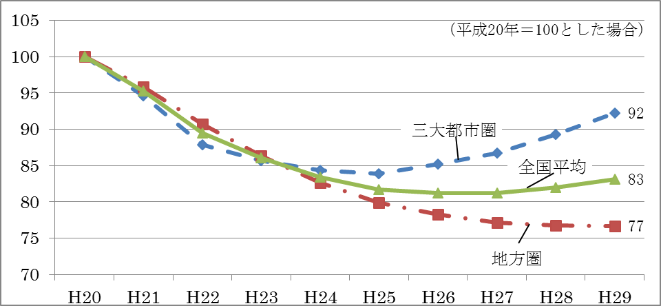

■商業地の地価公示価格に係る対前年平均変動率

 |  |  |  | 平成27年 |  | 平成28年 | 平成29年 |  | 直近3ヶ年 （H27～29年） |  |  | 前回3ヶ年 （参考）

 |  | 東京都23区 |  | 3.4% |  | 4.8% | 5.5% |  | 14.3% |  |  | 0.1%
 |  | 千代田区 |  | 5.7% |  | 7.4% | 7.1% |  | 21.6% |  |  | 0.7%
 |  | 中央区 |  | 7.2% |  | 9.6% | 9.8% |  | 29.0% |  |  | 1.4%
 |  | 港区 |  | 5.6% |  | 7.6% | 6.7% |  | 21.2% |  |  | -0.2%
 |  | 新宿区 |  | 4.0% |  | 5.3% | 5.1% |  | 15.1% |  |  | 0.3%
 |  | 渋谷区 |  | 4.6% |  | 7.6% | 8.7% |  | 22.3% |  |  | -0.8%
 |  | 大阪市 |  | 3.5% |  | 7.8% | 9.0% |  | 21.6% |  |  | 1.0%
 |  | 名古屋市 |  | 2.9% |  | 5.5% | 4.8% |  | 13.8% |  |  | 2.4%
 |  | 札幌市 |  | 1.5% |  | 6.0% | 6.1% |  | 14.2% |  |  | -2.4%
 |  | 仙台市 |  | 4.2% |  | 6.2% | 9.0% |  | 20.6% |  |  | 1.4%
 |  | 広島市 |  | 2.2% |  | 4.1% | 4.7% |  | 11.4% |  |  | -4.2%
 |  | 福岡市 |  | 3.8% |  | 5.9% | 8.5% |  | 19.3% |  |  | 2.0%
 |  | 京都市 |  | 2.3% |  | 5.0% | 6.5% |  | 14.4% |  |  | 2.1%
 |  | 金沢市 |  | 1.3% |  | 5.4% | 4.5% |  | 11.6% |  |  | -7.1%
 |  | 那覇市 |  | 2.0% |  | 3.8% | 5.0% |  | 11.2% |  |  | 1.6%

問３ 商業地等の土地に係る固定資産税の負担感についてどう感じていますか。

 | １．非常に重い負担だと思う
 | ２．重い負担だと思う
 | ３．妥当な負担だと思う
 | ４．あまり負担を感じない |  |  |  |  |  |  | ［記入欄］ |  |  |  | （数字のみご記入ください）

問４ 上記のとおり商業地等の土地に係る固定資産税の負担増が発生した場合、 経営状況にどのような影響を与えますか。 理由もあわせてお答えください。

 | １．大きな影響がある
 | ２．多少影響がある
 | ３．ほとんど影響はない

 |  | ［記入欄］ |  |  | （数字のみご記入ください）

問５ 問４で「１．大きな影響がある」または「２．多少影響がある」を回答された方にお聞き します。その場合の対応として各項目の可能性の有無を○×でお答えください。

 |  |  |  |  |  |  |  |  |  |  |  |  | ［記入欄］
 | １．設備投資の見直し（計画の縮小・見送り等）を検討する可能性がある
 | ２．支店や工場の統廃合を検討する可能性がある
 | ３．賃上げの見送り（賃金の引下げ）を検討する可能性がある
 | ４．人員削減を検討する可能性がある
 | ５．増税分を商品等への転嫁ができず、経営を圧迫する可能性がある
 | ６．廃業をを検討する可能性がある
 | ７．収益性の高いテナントへの転換を検討する可能性がある
 |  |  |  |  |  |  |  |  |  |  |  | （○×のみご記入ください）

問６ 上記のとおり商業地等の土地に係る固定資産税の負担増が発生した場合、 今後の事業展開にどのような影響を与えますか。 （例）地元の若者による地産地消型の店舗開業など、新たな取組が見られる中、収益を圧迫。 経営困難となり、地域の活性化の芽を摘むことになる。

 | ［記入欄］

問７ その他、土地等に係る固定資産税についてご意見・ご要望等ありましたらご記入ください。

 | ［記入欄］

 |  |  |  |  |  |  |  | 質問は以上です。ご協力ありがとうございました。

